关系图
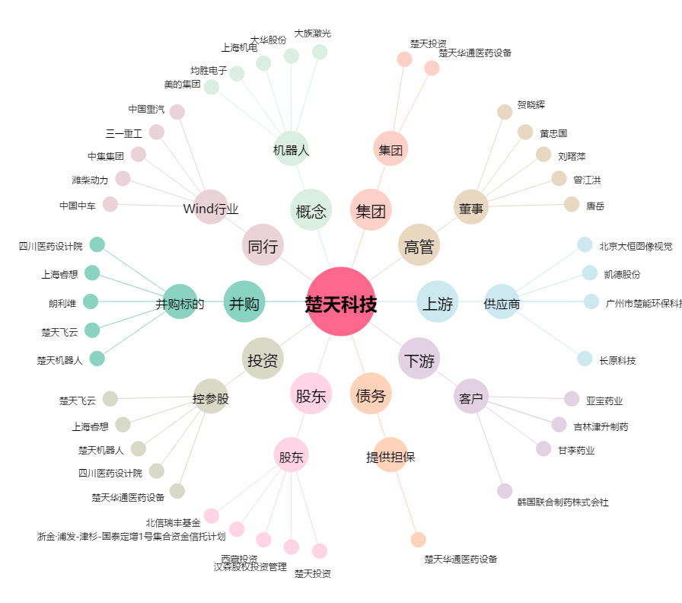
楚天科技[300358.SZ] - 关系概览图

